画面イメージ
詳細設計書 | 論理名称 | K001 | システムID | KS | 改訂日 | 2023-04-07
 | 物理名称 | ログイン画面 | システム名称 | 勤怠管理システム | 改訂者 | チーム１

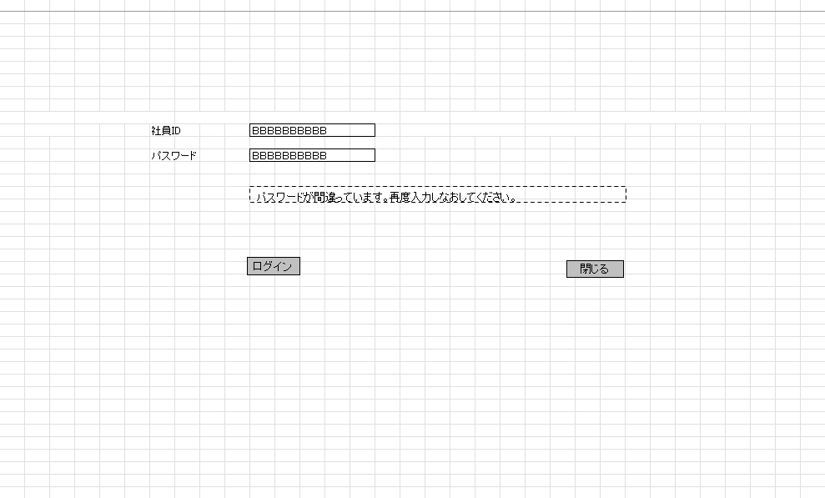
画面イメージ

IO関連
詳細設計書 |  | 論理名称 |  | K001 |  |  | システムID |  | KS |  | 改訂日 | 2023-04-07
 |  | 物理名称 |  | ログイン画面 |  |  | システム名称 |  | 勤怠管理システム |  | 改訂者 | チーム１

I/O関連図

共通Session
ログイン
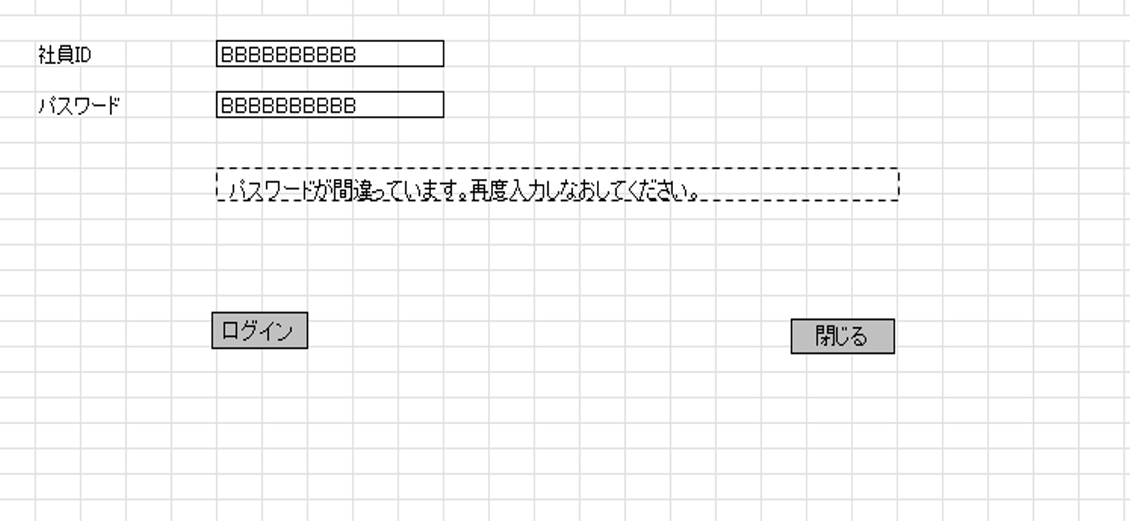
社員情報一覧
 |  |  |  |  |  |  |  |  |  | 社員ID
 |  |  |  |  |  |  |  |  |  | 社員名
 |  |  |  | ログインボタン |  |  |  |  |  | 権限CD

 |  |  |  |  |  |  |  | DataBean

パラメータ一覧
No | 論理名称 |  | 物理名称 |  | I/O | 備考
1
2
3
4
5
6
7
8
9
テーブル一覧
No | 論理名称 |  | 物理名称 |  | I/O | 備考
1 | 社員マスタ |  | T_EMPLOYEE |  | O
2 | PASSWORD |  | パスワード |  | I/O
3
4
5
6
7
8
9
ファイル一覧
No | 論理名称 |  | 物理名称 |  | I/O | 備考
1
2
3
4
5
6
7
8
9

